Hoja1
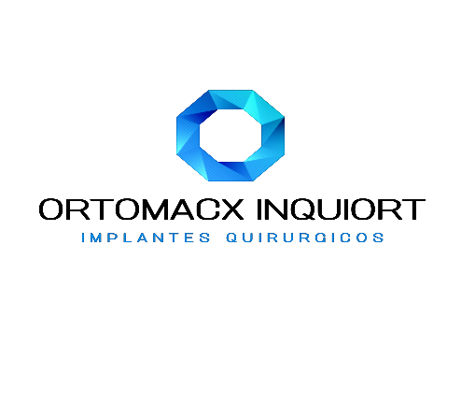

INQUIORT
INSUMOS QUIRURGICOS ORTOMACX INQUIORT S.A.
RUC: 0993007803001
NOTA DE ENTREGA

Fecha de Emision: |  | 2022-05-03
Destinatario: |  | TEOTON SERVICIOS DE SALUD S.A.S.
RUC.: |  | 990277583001
Punto de Llegada: |  | KM 1 1/2 VIA A SAMBORONDON
Telefono: |  | 2292325 04-2090039
Motivo de Traslado : |  | VENTA-CONSIGNACION
Nombre del Medico: |  | DR. BACHIR
Nombre del Paciente:
Tipo de Seguro:
Fecha de cirugía: |  | 2022-05-04
Hora de cirugía: |  | 8:00AM
BIENES TRANSPORTADOS
BIENES TRANSPORTADOS
CANTIDAD | CODIGO | DESCRIPCION | PRECIO UNITARIO | PRECIO TOTAL
1 | S60100 | EQUIPO RETIRO DE CLAVOS INTRAMEDULARES | $ 80.00 | $80.00
1 | S6099 | EQUIPO DE RETIRO (PLACAS,TORNILLOS,CLAVOS) | $ 80.00 | $80.00
SUBTOTAL SIN IMPUESTOS |  |  |  | $80.00
IVA 12% |  |  |  | $9.60
VALOR TOTAL |  |  |  | $89.60

ENTREGADO POR:

RECIBIDO POR:

